상품제안서
카페 브레이브 텀블러 | 상품코드: F18391

 |  |  |  |  |  |  | 02-412-0044 | www.easy1.co.kr
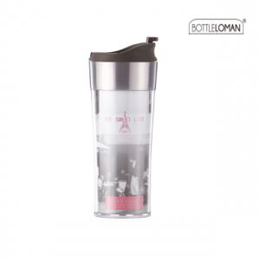 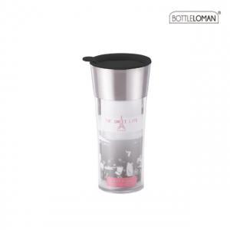

【상세/제작정보】 | <p>국내제조&nbsp;카페 브레이브 텀블러</p>

【인쇄/포장옵션】 | 실크, 레이저 / 포장지포장

【공급단가】 | 수량 | 100~ | 300~ | 500~ | 1,000~ | 2,000~
*VAT별도 | 370ml | 6,860원 | 6,610원 | 6,370원 | 6,120원 | 5,880원
 | 420ml | 6,720원 | 6,480원 | 6,240원 | 6,000원 | 5,760원

【상품 URL】 | https://dev.easy1.co.kr:443/src/goods_detail.php?gdno=18391

